【第一步】拆分
第一步：拆分 | 类别
1）选中「类别」列 |  | 游戏 | 大数据 | 数据分析 | 数据运营 | SQL | 商业
2）点击「数据」菜单栏 |  | 数据分析 | 数据处理 | Storm | Spark
3）点击「分列」 |  | 工具软件 | 企业服务
4）选择按符号，点击「下一步」 |  | 大数据 | 后端 | Linux/Unix | Java | Hadoop
5）输入其他符号：| |  | Hadoop | Spark | Flink | Hive
6）点击完成 |  | 大数据 | 银行
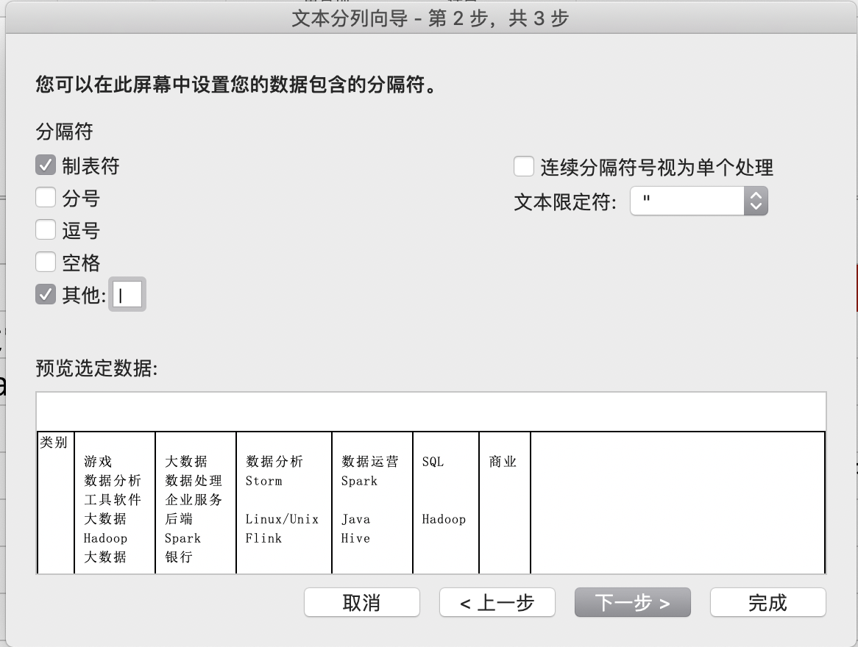
 |  | 大数据
 |  | 大数据 | Hadoop | Spark | 数据挖掘 | 数据分析
 |  | 移动互联网 | 游戏 | 数据挖掘 | 数据分析 | 数据处理 | 数据库开发
 |  | Java | Hadoop
 |  | 数据分析 | 数据运营 | SQL | 数据库
 |  | 视频 | 直播 | 数据分析 | 数据运营 | 可视化
 |  | Flink | Hadoop | 数据架构 | Java
 |  | 大数据 | 数据挖掘 | 数据分析
 |  | Hadoop
 |  | Spark | Hadoop | Hive
 |  | Hadoop | Spark | 数据分析 | 数据仓库
 |  | 大数据 | 云计算 | Flink | 数据架构 | 数据挖掘 | 数据分析
 |  | 大数据 | 金融
 |  | Java | Hadoop
 |  | Hadoop | Spark | Flink | 数据仓库
 |  | Oracle | Hadoop | Spark
 |  | 社交 | 移动互联网 | 数据分析 | 数据运营 | SQL
 |  | 大数据
 |  | Hadoop
 |  | Spark | Hadoop
 |  | Hive | 数据处理
 |  | DB2 | DBA | MySQL
 |  | 汽车 | 移动互联网 | Hadoop | Spark | 数据仓库 | 数据库开发
 |  | 互联网金融 | 借贷
 |  | SQLServer | 数据架构 | 数据分析 | 数据库开发
 |  | 数据挖掘 | 数据分析 | 算法
 |  | 云计算 | Java | 数据挖掘
 |  | 互联网金融 | Spark | Java
 |  | 大数据 | 数据分析
 |  | Hadoop | Spark | Flink
 |  | Hadoop | Spark
 |  | 数据挖掘 | 数据分析
 |  | 媒体 | 数据库开发 | 数据处理 | 数据分析 | 搜索
 |  | 大数据
 |  | 游戏 | Java | Hadoop | Spark
 |  | 投资/融资 | 银行 | 后端 | Hadoop | MySQL
 |  | 大数据 | 金融 | Hadoop | 数据仓库 | Java
 |  | 数据仓库 | Flink
 |  | 电商 | 行业分析 | 数据分析 | 市场分析
 |  | Spark | Hadoop | ETL
 |  | 通信/网络设备 | 数据分析 | 算法 | 数据处理 | 数据架构
 |  | 大数据
 |  | Hadoop | Scala | Spark | 算法
 |  | 互联网金融 | 借贷 | 数据分析 | MySQL | Spark
 |  | Spark | Storm

 |  | 大数据
 |  | ETL | 数据挖掘 | 数据架构 | 数据仓库
 |  | Hive | Spark | Flink | Hadoop
 |  | 数据挖掘 | 数据仓库
 |  | 工具软件
 |  | 医疗健康 | 大数据 | Java | MySQL | Linux | Hive
 |  | ETL | 数据仓库
 |  | Hadoop | Spark | Java | 数据仓库
 |  | 数据挖掘 | 数据分析 | Java | Scala
 |  | 电商 | 大数据 | Oracle | Spark | Hadoop
 |  | Spark | Hadoop | Linux
 |  | 大数据
 |  | ETL | Spark | Hadoop | Oracle
 |  | 移动互联网 | 广告营销 | Hadoop | Hive | 数据架构
 |  | Hadoop
 |  | 算法 | ETL | 数据分析 | 数据处理
 |  | 大数据 | 企业服务 | 搜索 | 数据挖掘
 |  | 社交 | MySQL | 数据仓库
 |  | 大数据 | Java | Hadoop | 数据分析
 |  | Spark | Storm | Hive | Hadoop
 |  | Hadoop | 数据仓库 | Hive
 |  | 大数据 | Hadoop | Spark
 |  | Hadoop | Oracle | MySQL | DB2
 |  | 广告营销 | 企业服务 | Scala | Java | Linux
 |  | 企业服务 | 大数据 | Flink | Java | 数据架构
 |  | Hadoop
 |  | 工具软件 | 移动互联网 | Hadoop | Flink | Spark | 数据分析
 |  | Oracle | Hive | MySQL
 |  | 数据处理 | Java
 |  | 游戏
 |  | 互联网金融 | 保险
 |  | 大数据 | Spark | Hadoop | 数据架构 | 数据仓库
 |  | 大数据 | 企业服务 | Scala | Java
 |  | Hadoop | Spark | SQLServer
 |  | 云计算 | 大数据 | 数据架构 | 数据分析
 |  | Scala | Hadoop | Java
 |  | Hive | 数据挖掘
 |  | Spark | Hadoop
 |  | 大数据 | 数据挖掘 | 数据仓库
 |  | Spark | ETL | 算法
 |  | 电商 | 数据架构 | 数据仓库
 |  | 投资/融资 | ETL | Hadoop | Hive | Spark
 |  | 电商 | 大数据 | Java
 |  | Hadoop | MySQL | 数据架构 | 数据仓库
 |  | Flink | Linux | 数据处理 | Hive
 |  | 新零售 | MySQL | Java
 |  | 大数据 | 移动互联网 | Hadoop | Spark | Scala | Java
 |  | 算法 | ETL | Java | Hadoop
 |  | 大数据 | Hive | Scala | Hadoop | Spark
 |  | 医疗健康 | 移动互联网 | Hadoop | Java | Storm
 |  | 数据处理 | 数据仓库
 |  | Spark | Hadoop | Java
 |  | 数据挖掘 | Hadoop | Spark | 数据仓库
 |  | 电商 | Hadoop | Scala
 |  | 数据仓库
 |  | 领导力 | 团队建设
 |  | 信息安全 | Spark | Hadoop
 |  | Java
 |  | 大数据 | 物流 | Flink | Hadoop | Java | Hive
 |  | 大数据 | Java
 |  | Hive | 数据库 | 数据分析
 |  | Storm | ETL | Flink | 数据仓库
 |  | Java | Scala | Spark | Hive
 |  | Hadoop | Java
 |  | 数据处理
 |  | Hadoop | Spark | Storm
 |  | 数据分析
 |  | Oracle | MySQL
 |  | 移动互联网 | 算法 | 数据仓库 | 数据架构 | Hive
 |  | 移动互联网
 |  | 电商 | 移动互联网 | BI | 数据分析 | 数据运营 | SQL
 |  | 电商 | 移动互联网 | MySQL | 数据分析
 |  | 教育 | 移动互联网 | 商业 | 数据分析 | SQL
 |  | 电商 | SPSS | DBA | SQL | 数据库
 |  | 游戏 | 数据分析 | 数据运营
 |  | 商业 | 数据分析
 |  | 数据分析
 |  | SQL | 数据库 | 商业 | 数据分析
 |  | 数据分析
 |  | 游戏 | SQL | 数据库
 |  | 本地生活 | 招聘 | 数据分析 | 数据运营 | 商业
 |  | SPSS | 数据运营 | 数据分析 | 数据库
 |  | 教育 | 移动互联网 | 数据分析 | SQL | BI
 |  | 教育 | 市场 | 数据分析
 |  | 移动互联网 | 教育 | 数据分析 | 数据处理
 |  | 数据分析 | SQL | 数据库
 |  | 教育 | 移动互联网 | 数据分析 | 行业分析 | 市场竞争分析 | 消费者分析
 |  | BI | 可视化 | 数据分析 | SQL
 |  | 数据分析
 |  | 互联网金融 | 银行 | SQL | 数据分析
 |  | 广告营销 | 大数据 | 数据分析
 |  | 数据分析
 |  | 数据分析 | 数据运营
 |  | 游戏 | 云计算 | 数据分析 | C端产品 | 移动产品/APP
 |  | 数据分析
 |  | 移动互联网 | MySQL | SQLServer
 |  | 分类信息 | 移动互联网 | BI | 可视化 | 数据分析 | 数据运营
 |  | 风控 | 分析师
 |  | 大数据 | ETL | 数据仓库
 |  | 可穿戴设备 | 智能硬件 | 数据分析
 |  | 商业 | 数据分析
 |  | 移动互联网 | 教育 | 数据分析 | 数据仓库 | ETL | SQLServer
 |  | 电商 | 新零售 | 商业 | SPSS | SQL
 |  | 社交 | 移动互联网 | 数据分析
 |  | 教育 | MySQL
 |  | 电商 | 社交 | 数据分析
 |  | 数据分析
 |  | 数据分析 | 数据运营 | SQL | 数据库
 |  | 游戏 | 数据分析 | SPSS | SQL | 数据库
 |  | 数据分析
 |  | 数据分析 | 数据库
 |  | 信息安全 | 大数据 | 数据分析 | 数据仓库 | 数据架构 | 数据挖掘
 |  | SQLServer
 |  | SQL | 数据库
 |  | 数据分析
 |  | 数据分析
 |  | 数据分析
 |  | 企业服务 | 数据分析
 |  | 数据分析
 |  | 体育
 |  | 电商 | 移动互联网 | 用户留存 | 用户增长 | 数据分析
 |  | ETL | 数据仓库 | 数据挖掘 | 数据处理
 |  | 移动互联网 | 数据分析 | 数据处理 | 数据架构
 |  | 广告营销 | 企业服务 | 数据分析 | 策略运营 | 销售支持 | 客户资源管理
 |  | 数据处理 | 数据分析
 |  | 大数据 | 数据分析 | BI | SQL
 |  | 数据分析 | 数据处理
 |  | 大数据 | 数据分析 | 数据库
 |  | 数据分析
 |  | 电商 | 新零售
 |  | SQL | 数据库 | 数据分析
 |  | 移动互联网 | 商业
 |  | 数据分析
 |  | 商业 | 数据分析 | SPSS | SQL
 |  | 数据分析
 |  | 运营
 |  | SQL | 数据分析
 |  | 社交 | 直播 | 数据分析 | BI
 |  | 电商 | BI | 数据分析 | SPSS
 |  | 风控
 |  | 游戏 | 移动互联网 | 算法 | 数据挖掘 | Hadoop
 |  | 广告营销 | 数据分析 | 数据运营
 |  | 游戏 | 社交 | SQL | 数据分析 | 商业
 |  | 游戏 | 大数据 | 数据分析 | BI | SQL
 |  | 大数据 | 数据挖掘 | 数据仓库
 |  | 数据分析
 |  | 教育 | 数据分析
 |  | 运营 | 数据分析
 |  | 电商 | 其他
 |  | 数据分析
 |  | 教育 | 大数据 | 数据分析
 |  | 视频
 |  | 旅游 | 数据分析 | SQL
 |  | 电商 | 移动互联网 | MySQL | 数据分析
 |  | BI | 数据分析
 |  | 电商 | 移动互联网 | 数据分析 | 数据运营 | BI
 |  | 大数据 | 数据分析 | 商业
 |  | 数据分析
 |  | 金融 | 商业 | BI | 可视化 | 数据分析
 |  | 运营
 |  | 大数据 | 数据分析
 |  | 可视化 | 数据分析
 |  | 移动互联网 | 数据分析
 |  | 数据分析
 |  | 数据分析 | 数据运营 | SQL
 |  | 游戏 | BI | 数据分析 | 数据运营
 |  | 数据分析
 |  | 大数据 | 数据分析
 |  | SQL | 数据分析

